상품제안서
접이식 5.1 블루투스 키보드 | 상품코드: S38488

 |  |  |  |  |  |  | 02-713-8555 | www.synergygift.co.kr
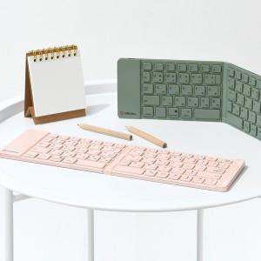

【상세/제작정보】

【인쇄/포장옵션】 | 레이저 / 포장지포장

【공급단가】 | 수량 | 10~ | 50~ | 100~ | 300~ | 500~
*VAT별도 | 핑크 | 43,750원 | 43,050원 | 42,000원 | 40,950원 | 40,250원
 | 그린 | 43,750원 | 43,050원 | 42,000원 | 40,950원 | 40,250원

【상품 URL】 | https://www.synergygift.co.kr:443/src/goods_detail.php?gdno=38488

